가스공사용(MJ)
한국가스공사 제출용 구성비 (2025년 2월 ) |  |  |  |  |  |  |  | ※ 사회복지시설 정산('23.04.) 물량에서 3월 실사용분 제외 ※ 1. 복지시설에 대한 소급 정산(일반용 단가 적용) 소급 정산: '23.02. 완료 2. 소급대상청구년월: '22.12. ~ '23.01. - 참고사항: 청구월 기준 12월 물량 소급정산하는 대신 3월분 제외하기로 함 (4월 매출에 포함된 물량 일부 제외) ==> 신재홍 차장 (가스공사 전 담당자)와 사회복지시설 한시적할인 정산은 3월까지 하기로 함 ==> 김광연 주임 (가스공사 현 담당자)과도 해당 내용 확인 완료됨

구 분 |  | 판 매 량 | 사회복지 | 자가소모 | 판 매 량 계 | 구성비 | 자가소모
 |  | (MJ) | (MJ) | (MJ) | (MJ) | (%) | (MJ)
주택용 | 취사용 | 23,452,652 | 19,116 |  | 23,471,768 | 0.3224
 | 개별난방용 | 5,213,830,278 | 4,239,869 |  | 5,218,070,147 | 71.6657 |  |  | ※ 판매량+(개별소비세+사회복지+사회적배려+차상위할인)=매출액표 수량합계(자가소모포함되어있으므로 제외됨)
 | 중앙난방용 | 102,446,208 |  |  | 102,446,208 | 1.4070 |  |  | ※ 업무난방과 냉방용은 구별요(5월~9월 냉방용적용)
 | 자가열전용 | 70,376,100 |  |  | 70,376,100 | 0.9666 |  |  | ※ 매출내역서의 자가소모를 확인한다
 | 소 계 | 5,410,105,238 | 4,258,985 |  | 5,414,364,223 | 74.3617 | 0 |  | ※ 개별소비세=특소세할인, 2022년 5월부터 판매량(MJ)에 포함 (가스공사 신재홍차장 확인 시, 구성비 공문으로 개소세 관련내용 확인사항 없음)
일 반 용 |  | 375,253,915 | 8,988,447 | 8,495 | 384,250,858 | 5.2774 | 8,495.3880
냉난방공조용 |  | 169,470,691 | 2,324,955 | 403,574 | 172,199,220 | 2.3650 | 403,573.8360
업무난방용 |  | 114,762,101 | 29,632,667 | 70,481 | 144,465,249 | 1.9841 | 70,481.2571
산 업 용 |  | 869,693,768 |  | - | 869,693,768 | 11.9444
수 송 용 |  | 236,341,016 |  | - | 236,341,016 | 3.2459
열 병 합 용 |  | 25,378,423 |  | 152,874 | 25,531,297 | 0.3507 | 152,874.0780
연료전지용 |  | 16,036,155 |  | - | 16,036,155 | 0.2202
열전용설비용 |  | 879,788 |  | 6,679,949 | 7,559,737 | 0.1038 | 6,679,949.3280
주한미군 |  | 10,672,542 |  | - | 10,672,542 | 0.1466
합 계 |  | 7,228,593,637 | 45,205,055 | 7,315,373 | 7,281,114,065 | 99.9998 | 7,315,373.8871

 |  | 7,273,798,692 |  | TRUE | 7,273,798,692
 |  | 7,273,798,692 |  |  | 7,273,798,692
 |  | 0 |  |  | 0

냉난방용 계절단가 처리시 적용
====================================================================================
[ 5월 / 10월 가스공사 멘트 ]
1. 귀 공사의 무궁한 발전을 기원하오며 “9월 도시가스 판매실적”을 다음 과 같이 통보하오니 업무에 참고하시기 바랍니다.
2. 2024년 10월(사용기간: 9월) 냉난방공조용 판매량 [63,234,568.4318MJ]를 적용함.
=====================================================================================
[ 6월 / 11월 가스공사 멘트 ]
1. 귀 공사의 무궁한 발전을 기원하오며 “10월 도시가스 판매실적”을 다음 과 같이 통보하오니 업무에 참고하시기 바랍니다.
2. 2024년 10월(사용기간: 9월) 냉난방공조용 판매량 [63,234,568.4318MJ]를 차감함.
=====================================================================================

구분 |  | 판매열량(MJ)
냉방물량(9월) |  |  |  | ※ 관리납기와 일반납기의판매량전산실의뢰 (일반납기 청구작업이후)
(월초) | 관리납기(변동) |  |  | - 9월판매실적 작성을 위한 냉방용 상품에대한 변동검침사용량 자료 요청
(청구일) | 일반납기(일수)
계 |  |  |  | ※ 계절이 바뀌는 4월(기타)↔5월(하절기) 냉방집계 조정
 |  |  |  | - 시기: 2022년 4월 매출분부터
 |  |  |  | - 사유: 기존 9월, 10월만 물량조정했으나 가스공사 이의제기로 4월, 5월도 시행하게 됨
 |  |  |  | - 방법: 5월 일반납기 청구작업 후 냉난방물량(업무, 주택) 일반납기(4/30까지 일할계산), 관리납기(변동검침 4/30까지) ==> 냉난방공조용에 4월 기타월 사용분 추가(+) , 5월 차감 (-)

 |  |  |  | ※ 9월 판매량에 냉방용을 추가청구하여 10월 판매량에서 차감함
 |  |  |  | ※ 매출건
 |  |  |  | - 9월매출은일반납기의 경우 (8/1~8 부터9/1~8사용량)이므로 9월사용분(10월 청구분) 포함
 |  |  |  | - 관리납기는 (8/16~9/16)까지이나 관리납기는 10월에 변동검침을 했으므로, 9/16~10초까지 변동검침 물량 포함

 |  |  |  | ※ 사 유 : 냉난방의 경우 10월 하절기ㅡ> 기타 단가로 변동됨에 따라 도매요금인상이 많이 이루어지므로 보전차원에서 9월 정산
 |  |  |  | [5월의 경우 (기타 ㅡ> 하절기 단가 변동)는 회사 손해가 없으므로 물량정산 안함.]

 |  |  |  | ※ 9월 냉방용집계확인 할 것
 |  |  |  | - 냉방용 (+), 10월매출(-) 변동검침확인할 것
 |  |  |  | - 10/14청구작업후 자료요청할것

 |  |  |  | 작업순서
 |  |  |  | 1. 월매출 작업 기존대로 작성하여 메일 전송
 |  |  |  | 2. 10월 청구작업 후 전산에 자료 요청하여 가스공사용 시트에 입력
 |  |  |  | 3. 가스공사 공문 발송 및 재무팀 자료 재전달

자가소모
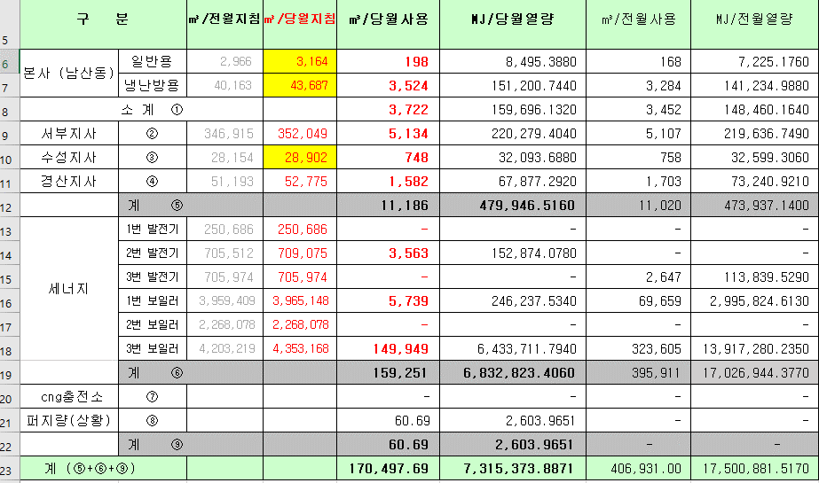
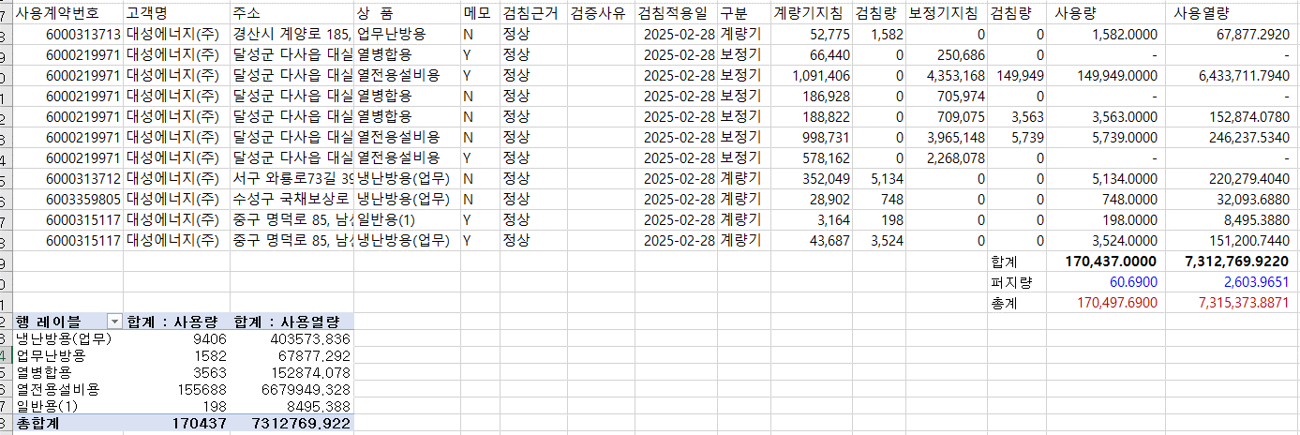
1. 자가소모 청구작업 후 피봇 집계하여 작성
2. 퍼지량(업무난방) : 총무결재본
22라인 /당월사용 /당월열량
 |  | 상품 | 사용량(㎥) | 사용열랑(MJ) | 자가소모량 확인대장
 | 자가소모 | 업무난방용 | 1,582.0000 | 67,877.2920 | 경산지사
 | 자가소모 | 일반용 | 198.0000 | 8,495.3880 | 본사 취사용
 | 자가소모 | 냉난방용 | 9,406.0000 | 403,573.8360 | 냉난방용+서부지사+수성안전팀
 | 자가소모 | 열전용설비용 | 155,688.0000 | 6,679,949.3280 | 1~3번 보일러 합계
 | 자가소모 | 열병합용1 | 3,563.0000 | 152,874.0780 | 세너지 계-보일러합계
 | 자가소모 | 퍼지량(CNG) | 0.0000 | 0.0000 | 앞으로 없음. 다 없앰. 관리비가 더 많이 들어서?
 | 자가소모 | 퍼지량(업무난방) | 60.6900 | 2,603.9651 | 퍼지량 계 | 총무결재본
 | 자가소모 합계 |  | 170,497.6900 | 7,315,373.8871 | 총계와 같아야됨

.

판매량-월별추이
1. 2025년 판매량 현황
 |  |  |  |  |  |  |  |  |  |  |  | (단위:천MJ)
용 도 [판매전수] | 판 매 실 적 |  |  |  |  |  | 판 매 실 적
 | 사업계획 | 2월 |  | 전년동월 |  | 구성비 | 사업계획 | 누 계 |  | 전년동월 |  | 구성비
 |  | 차이 | 사용량 | 차이 | 대비(%) |  |  | 차이 | 사용량 | 차이 | 대비(%)
주 택 용 | 5,358,950 | 55,414 | 5,414,364 | 361,297 | 107.2% | 74.5 % | 10,477,836 | -253,916 | 10,223,920 | 408,999 | 104.2% | 73.1 %
[1,147,014] |  | 1.0% | 101.0% | 7.2% |  |  |  | -2.4% | 97.6% | 4.2%
일 반 용 | 386,027 | -1,785 | 384,242 | 5,420 | 101.4% | 5.3 % | 803,979 | -31,154 | 772,825 | 6,571 | 100.9% | 5.5 %
[22,057] |  | -0.5% | 99.5% | 1.4% |  |  |  | -3.9% | 96.1% | 0.9%
업무냉난방용 | 284,162 | 32,029 | 316,191 | 33,119 | 111.7% | 4.4 % | 585,497 | 29,604 | 615,101 | 39,667 | 106.9% | 4.4 %
[7,930] |  | 11.3% | 111.3% | 11.7% |  |  |  | 5.1% | 105.1% | 6.9%
산 업 용 | 846,980 | 22,714 | 869,694 | -8,581 | 99.0% | 11.9 % | 1,725,045 | 21,584 | 1,746,629 | -67,279 | 96.3% | 12.5 %
[1,132] |  | 2.7% | 102.7% | -1.0% |  |  |  | 1.3% | 101.3% | -3.7%
수 송 용 | 239,336 | 6,953 | 246,289 | -4,207 | 98.3% | 3.3 % | 507,109 | -4,196 | 502,913 | -18,176 | 96.5% | 3.6 %
[105] |  | 2.9% | 102.9% | -1.7% |  |  |  | -0.8% | 99.2% | -3.5%
기 타 | 48,613 | 4,354 | 52,967 | -27,353 | 65.9% | 0.6 % | 113,373 | -2,064 | 111,309 | -61,620 | 64.4% | 0.9 %
[344] |  | 9.0% | 109.0% | -34.1% |  |  |  | -1.8% | 98.2% | -35.6%
총 합 계 | 7,164,068 | 119,679 | 7,283,747 | 359,695 | 105.2% |  | 14,212,839 | -240,142 | 13,972,697 | 308,162 | 102.3%
[1,178,582] |  | 1.7% | 101.7% | 5.2% |  |  |  | -1.7% | 98.3% | 2.26%

※ 기타 : 열병합용, 연료전지, 열전용설비(주택용외), 주한미군
※ 구성비는 판매량 정산서 기준으로 작성되었으며 한국가스공사 정산시 수송용(BIO)은 제외되고 자가소모분이 추가 됨 |  |  |  |  |  |  |  |  |  |  |  |  | 98.3%
 |  |  |  |  |  |  |  |  |  |  |  |  | 101.7%

계획대비 판매량 현황
구성비 현황

(단위 : 천MJ)
 | 누계 | 당월
계획 | 14,212,839 | 7,164,068
실적 | 13,972,697 | 7,283,747
 | 구성비
주 택 용 | 74.5 %
일 반 용 | 5.3 %
업무냉방용 | 4.4 %
산 업 용 | 11.9 %
수 송 용 | 3.3 %
기 타 | 0.6 %
당 월

 | 구성비
주 택 용 | 73.1 %
일 반 용 | 5.5 %
업무냉방용 | 4.4 %
산 업 용 | 12.5 %
수 송 용 | 3.6 %
기 타 | 0.9 %
누 계

데이터
판매량
2월 |  | 누 계 |  |  | 계획 | 실적
계획 | 실적 | 계획 | 실적 | 당월 | 7,164,068 | 7,283,747
7,164,068 | 7,283,747 | 14,212,839 | 13,972,697 | 누계 | 14,212,839 | 13,972,697

구성비
2월 | 구성비 | 누 계 | 구성비
주 택 용 | 74.5 % | 주 택 용 | 73.1 %
일 반 용 | 5.3 % | 일 반 용 | 5.5 %
업무냉방용 | 4.4 % | 업무냉방용 | 4.4 %
산 업 용 | 11.9 % | 산 업 용 | 12.5 %
수 송 용 | 3.3 % | 수 송 용 | 3.6 %
기 타 | 0.6 % | 기 타 | 0.9 %
판매금액
2월 |  | 누 계 |  |  | 계획 | 실적
계획 | 실적 | 계획 | 실적 | 당월 | 159,457 | 160,940
159,457,147 | 160,940,120 | 316,587,323 | 308,990,068 | 누계 | 316,587 | 308,990

판매금액 구성비
2월 | 구성비 | 누 계 | 구성비
주 택 용 | 74.0 % | 주 택 용 | 72.5 %
일 반 용 | 5.4 % | 일 반 용 | 5.6 %
업무냉방용 | 4.9 % | 업무냉방용 | 5.0 %
산 업 용 | 11.5 % | 산 업 용 | 12.1 %
수 송 용 | 3.6 % | 수 송 용 | 4.0 %
기 타 | 0.6 % | 기 타 | 0.8 %

상품별 건수 (전산요청, 파일입력 후 => 판매량월별추이 상품별 전수 입력할 것)
상품 | 공급전수 |  | 용도 | 검수
취사용 | 62,700 |  | 주 택 용 | 1,147,014
취사난방용 | 444,693 |  | 일 반 용 | 22,057
중앙난방용 | 105 |  | 업무냉난방용 | 7,930
주한미군 | 267 |  | 산 업 용 | 1,132
자가열전용 | 26 |  | 수 송 용 | 105
일반용(2) | 1,065 |  | 기 타 | 344
일반용(1) | 20,992 |  | 합 계 | 1,178,582
열전용설비용 | 5
열병합용 | 17
연료전지 | 55
업무난방용 | 6,849
산업용 | 1,132
냉난방용(주택) | 30
냉난방용(업무) | 1,051
개별난방용 | 639,490
수송용(CNG) | 105 | 빌링관리-청구관리-청구작업관리-청구작업지원-청구서 출력현황(배송방법별)=>합계(우편+등기)
수송용(BIO)
합 계 | 1,178,582

품의서내용 |  |  |  | [계획대비] |  |  | [입력할것]
구 분 |  | 계획 | 실적 | 실적대비 | 전년동월 |  | 전월
판매량 | 2월 | 7,164,068 | 7,283,747 | 101.7% | 6,924,052 | 105.2% | 6,688,950 | 108.9%
[천MJ] | 누계 | 14,212,839 | 13,972,697 | 98.3% | 13,664,535 | 102.3% | 6,688,950
금 액 | 2월 | 159,457 | 160,940 | 100.9% | 145,116 | 110.9% | 148,050 | 108.7%
[백만원] | 누계 | 316,587 | 308,990 | 97.6% | 287,738 | 107.4% | 148,050

